List1
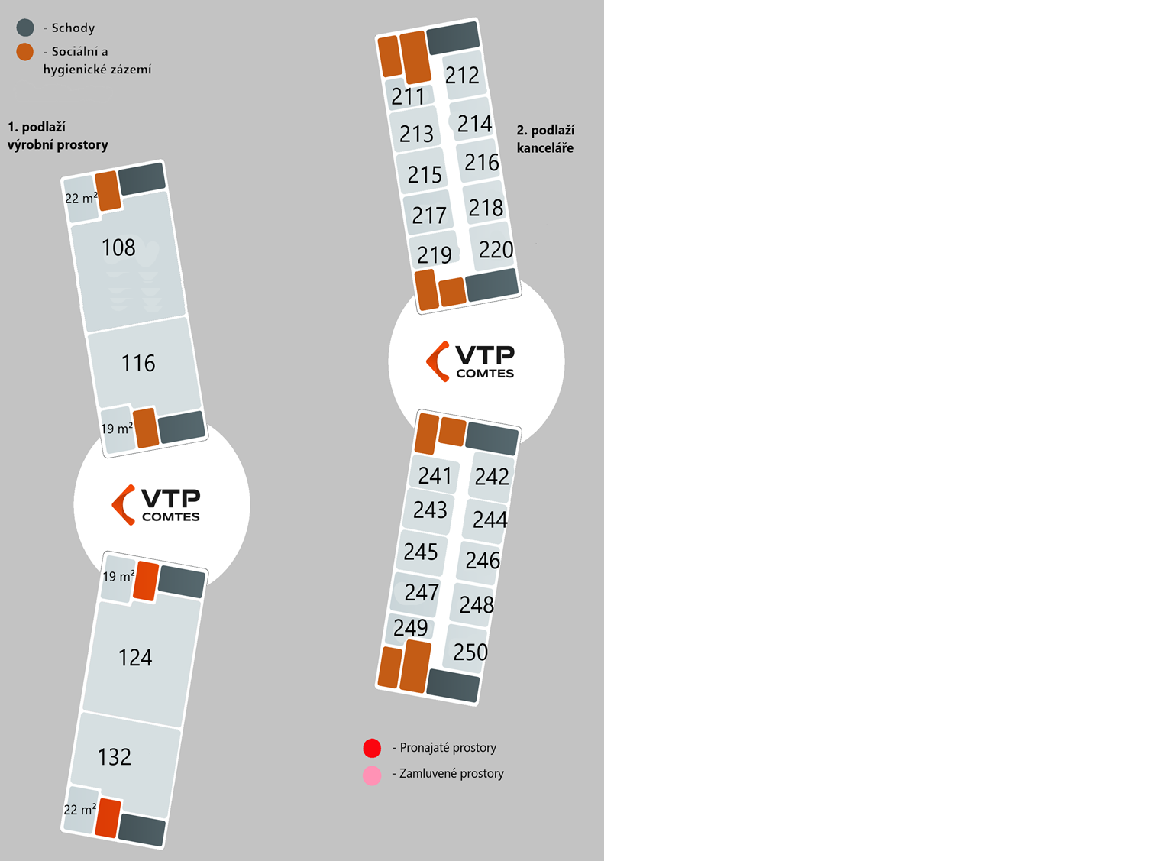
1. Patro | Název (směr od nádraží) | Plocha | Název firmy
 | Plocha č. 108 (+ přilehlá kancelář) | 220 m² | Svářecí škola
 | Plocha č. 116 | 140 m² | Klastr Mechatronika
 | Plocha č. 124 (+ přilehlá kancelář) | 220 m² | Majola
 | Plocha č. 132 | 140 m² | 3D tisk- Comtes

2. Patro | Část u nádraží
 | Plocha č. 211 | 26 m² | Svářecí škola
 | Plocha č. 212 | 35 m² | Svářecí škola
 | Plocha č. 213 | 35 m² | Svářecí škola
 | Plocha č. 214 | 32 m² | Svářecí škola
 | Plocha č. 215 | 35 m²
 | Plocha č. 216 | 32 m²
 | Plocha č. 217 | 35 m²
 | Plocha č. 218 | 32 m²
 | Plocha č. 219 | 26 m²
 | Plocha č. 220 | 35 m²

 | Část u křižovatky
 | Plocha č. 241 | 26 m²
 | Plocha č. 242 | 35 m²
 | Plocha č. 243 | 35 m²
 | Plocha č. 244 | 32 m²
 | Plocha č. 245 | 35 m²
 | Plocha č. 246 | 32 m²
 | Plocha č. 247 | 35 m²
 | Plocha č. 248 | 32 m²
 | Plocha č. 249 | 20 m² | 3D tisk
 | Plocha č. 250 | 35 m² | 3D tisk

